Содержание
 |  | АО Контакт
 |  | 424026, Россия, Республика Марий Эл,
 |  | г. Йошкар-Ола, ул. К. Маркса 133.
www.mariholod.com |  | Тел. (8362) 68-86-87, 68-86-71, факс 45-10-64
 |  | e-mail: tnp@zavod-kontakt.ru
Оборудование для предприятий торговли и общепита "Марихолодмаш"

ПРИМЕЧАНИЕ: (НДС 20%)
Столы | Мойки |  | Стеллажи
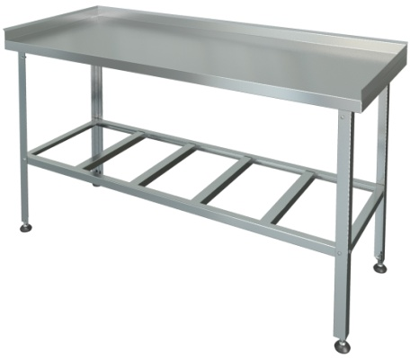 | 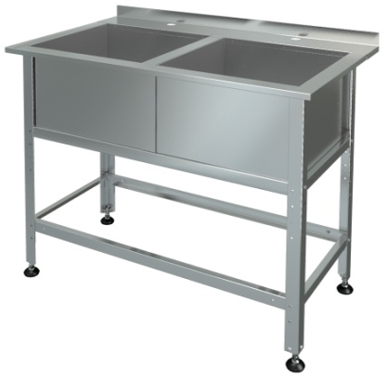 |  | 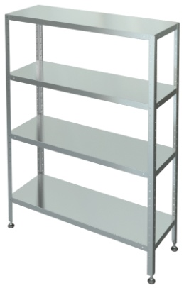

Полки | Подставки |  | Зонты вентиляционные
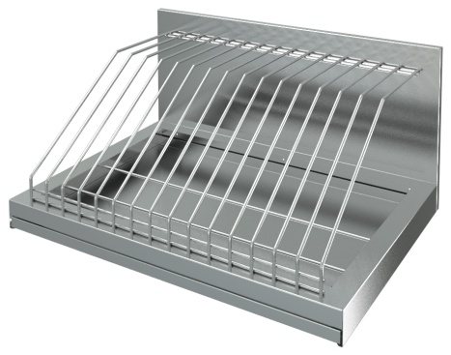 | 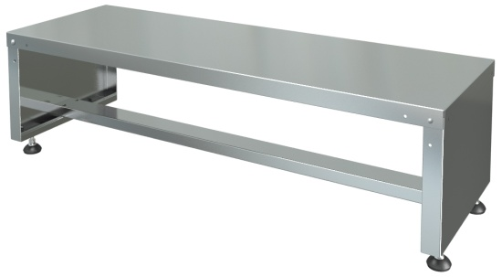

Тележки | Бак мусорный |  | Подвес для туш
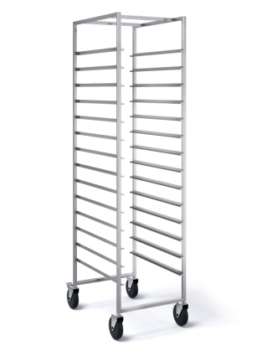 | 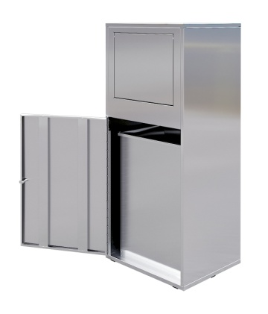 |  | 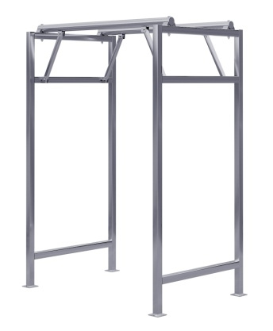

Подиумы под фреш | Столы овощные |  | Стойка для пакетов
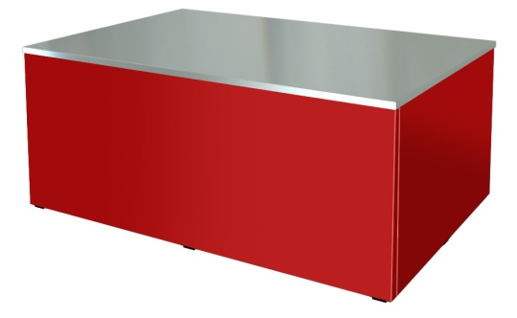 | 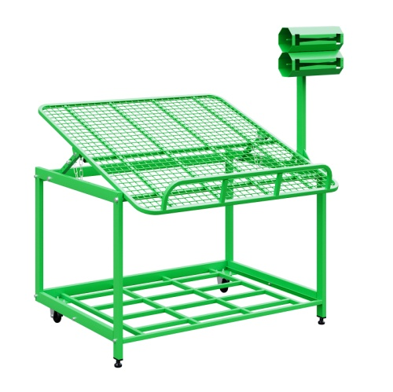

 |  |  | Велопарковка
 |  |  | 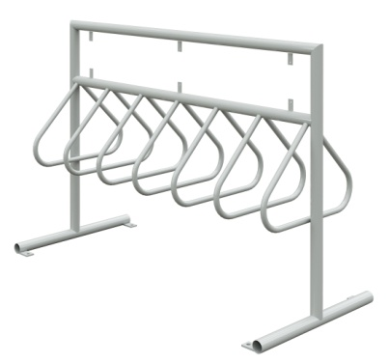

Стол
 |  | Перейти в содержание | АО Контакт
 |  |  | 424026, Республика Марий Эл
 |  |  | г. Йошкар-Ола, ул. К.Маркса 133.
www.mariholod.com |  |  | тел. (8362) 68-86-87, 64-14-46, факс 45-10-64
 |  |  | e-mail: tnp@zavod-kontakt.ru
СТОЛ РАЗДЕЛОЧНО-ПРОИЗВОДСТВЕННЫЙ БЕЗ БОРТОВ, ПОЛКА-РЕШЕТКА |  |  | Длина, мм | Глубина, мм | Высота с опорами, мм | Цена свободная розничная без НДС (22%) с 1.01.2026 | Цена свободная розничная с НДС (22%) с 1.01. 2026
Ножки с регулиремыми опорами - оцинкованная/ нерж. сталь t=0,8/1,0 мм, выполнены из уголка 40х40мм с подгибом краёв во внутрь. Столешница нерж.сталь, AISI 430 t=0,5 мм. усиление столешницы - ЛДСП (16мм).
 |  | Столы разделочно-производственные предназначены для разделывания и обработки пищевых продуктов, а также для установки кухонного оборудования в предприятиях общественного питания, магазинах, заготовочных предприятиях. Изделия сборно-разборные и поставляются в одной или двух упаковках. Срок службы столов разделочно-производственных не менее 10 лет.
4.824.055-92 |  | Стол разделочно-производственный без бортов СРП-0-0,4/0,6 | 600 | 400 | 880 | 5849.63 | 7136.55
4.824.055-146 |  | Стол разделочно-производственный без бортов СРП-0-0,4/0,8 | 800 | 400 | 880 | 6394.28 | 7801.02
4.824.055-150 |  | Стол разделочно-производственный без бортов СРП-0-0,4/0,8 (нержавейка) | 800 | 400 | 880 | 8949.99 | 10918.99
4.824.055-126 |  | Стол разделочно-производственный без бортов СРП-0-0,4/1,0 | 1000 | 400 | 880 | 6559.11 | 8002.11
4.824.055-131 |  | Стол разделочно-производственный без бортов СРП-0-0,4/1,0 (нержавейка) | 1000 | 400 | 880 | 10012.08 | 12214.74
4.824.055-94 |  | Стол разделочно-производственный без бортов СРП-0-0,4/1,2 | 1200 | 400 | 880 | 6570.08 | 8015.50
4.824.055-96 |  | Стол разделочно-производственный без бортов СРП-0-0,4/1,8 | 1800 | 400 | 880 | 8435.37 | 10291.15
4.824.055-102 |  | Стол разделочно-производственный без бортов СРП-0-0,5/0,6 | 600 | 500 | 880 | 5250.43 | 6405.52
4.824.055-104 |  | Стол разделочно-производственный без бортов СРП-0-0,5/0,8 | 800 | 500 | 880 | 6540.49 | 7979.40
4.824.055-111 |  | Стол разделочно-производственный без бортов СРП-0-0,5/0,8 (нержавейка) | 800 | 500 | 880 | 8978.61 | 10953.90
4.824.055-117 |  | Стол разделочно-производственный без бортов СРП-0-0,5/0,9 | 900 | 500 | 880 | 6554.00 | 7995.88
4.824.055-127 |  | Стол разделочно-производственный без бортов СРП-0-0,5/1,0 | 1000 | 500 | 880 | 6596.38 | 8047.58
4.824.055-132 |  | Стол разделочно-производственный без бортов СРП-0-0,5/1,0 (нержавейка) | 1000 | 500 | 880 | 10115.32 | 12340.69
4.824.055-170 |  | Стол разделочно-производственный без бортов СРП-0-0,5/1,0 П (нержавейка) | 1000 | 500 | 880 | 10215.00 | 12462.30
4.824.055-106 |  | Стол разделочно-производственный без бортов СРП-0-0,5/1,2 | 1200 | 500 | 880 | 7333.53 | 8946.91
4.824.055-113 |  | Стол разделочно-производственный без бортов СРП-0-0,5/1,2 (нержавейка) | 1200 | 500 | 880 | 9656.36 | 11780.76
4.824.055-107 |  | Стол разделочно-производственный без бортов СРП-0-0,5/1,5 | 1500 | 500 | 880 | 8376.63 | 10219.49
4.824.055-114 |  | Стол разделочно-производственный без бортов СРП-0-0,5/1,5 (нержавейка) | 1500 | 500 | 880 | 10983.00 | 13399.26
4.824.055 |  | Стол разделочно-производственный без бортов СРП-0-0,6/0,6 | 600 | 600 | 880 | 5518.49 | 6732.56
4.824.055-52 |  | Стол разделочно-производственный без бортов СРП-0-0,6/0,6 (нержавейка) | 600 | 600 | 880 | 8558.66 | 10441.58
4.824.055-179 |  | Стол разделочно-производственный без бортов СРП-0-0,6/0,7 | 700 | 600 | 880 | 6559.11 | 8002.11
4.824.055-180 |  | Стол разделочно-производственный без бортов СРП-0-0,6/0,7 (нержавейка) | 700 | 600 | 880 | 8750.73 | 10675.89
4.824.055-147 |  | Стол разделочно-производственный без бортов СРП-0-0,6/0,8 | 800 | 600 | 880 | 6832.88 | 8336.11
4.824.055-151 |  | Стол разделочно-производственный без бортов СРП-0-0,6/0,8 (нержавейка) | 800 | 600 | 880 | 8992.97 | 10971.42
4.824.055-118 |  | Стол разделочно-производственный без бортов СРП-0-0,6/0,9 | 900 | 600 | 880 | 7014.04 | 8557.13
4.824.055-123 |  | Стол разделочно-производственный без бортов СРП-0-0,6/0,9 (нержавейка) | 900 | 600 | 880 | 9877.35 | 12050.37
4.824.055-01 |  | Стол разделочно-производственный без бортов СРП-0-0,6/0,95 | 950 | 600 | 880 | 6655.14 | 8119.27
4.824.055-53 |  | Стол разделочно-производственный без бортов СРП-0-0,6/0,95 (нержавейка) | 950 | 600 | 880 | 9627.95 | 11746.10
4.824.055-128 |  | Стол разделочно-производственный без бортов СРП-0-0,6/1,0 | 1000 | 600 | 880 | 7054.44 | 8606.42
4.824.055-133 |  | Стол разделочно-производственный без бортов СРП-0-0,6/1,0 (нержавейка) | 1000 | 600 | 880 | 10221.37 | 12470.07
4.824.055-02 |  | Стол разделочно-производственный без бортов СРП-0-0,6/1,2 | 1200 | 600 | 880 | 7515.15 | 9168.48
4.824.055-54 |  | Стол разделочно-производственный без бортов СРП-0-0,6/1,2 (нержавейка) | 1200 | 600 | 880 | 10343.18 | 12618.68
4.824.055-138 |  | Стол разделочно-производственный без бортов СРП-0-0,6/1,4 | 1400 | 600 | 880 | 8399.55 | 10247.45
4.824.055-143 |  | Стол разделочно-производственный без бортов СРП-0-0,6/1,4 (нержавейка) | 1400 | 600 | 880 | 10622.73 | 12959.73
4.824.055-03 |  | Стол разделочно-производственный без бортов СРП-0-0,6/1,5 | 1500 | 600 | 880 | 8575.86 | 10462.55
4.824.055-55 |  | Стол разделочно-производственный без бортов СРП-0-0,6/1,5 (нержавейка) | 1500 | 600 | 880 | 12509.03 | 15261.02
4.824.055-232 |  | Стол разделочно-производственный без бортов СРП-0-0,6/1,6 (нержавейка) | 1600 | 600 | 880 | 12645.06 | 15426.97
4.828.055-215 |  | Стол разделочно-производственный без бортов СРП-0-0,6/1,7 | 1700 | 600 | 880 | 9295.41 | 11340.40
4.824.055-04 |  | Стол разделочно-производственный без бортов СРП-0-0,6/1,8 | 1800 | 600 | 880 | 9685.27 | 11816.03
4.824.055-56 |  | Стол разделочно-производственный без бортов СРП-0-0,6/1,8 (нержавейка) | 1800 | 600 | 880 | 13298.81 | 16224.56
4.824.055-148 |  | Стол разделочно-производственный без бортов СРП-0-0,7/0,8 | 800 | 700 | 880 | 6758.35 | 8245.19
4.824.055-05 |  | Стол разделочно-производственный без бортов СРП-0-0,7/0,95 | 950 | 700 | 880 | 7105.21 | 8668.36
...
СТОЛ РАЗДЕЛОЧНО-ПРОИЗВОДСТВЕННЫЙ С БОРТАМИ, ПОЛКА-РЕШЕТКА |  |  | Длина, мм | Глубина, мм | Высота с опорами, мм
4.824.057-07 | 3 | Стол разделочно-производственный с тремя бортами СРП-3-0,7/1,5 | 1500 | 700 | 880
4.824.057-08 | 3 | Стол разделочно-производственный с тремя бортами СРП-3-0,7/1,8 | 1800 | 700 | 880
 | 3 | Стол разделочно-производственный с тремя бортами СРП-3-0,8/0,95 | 950 | 800 | 880
4.824.057-10 | 3 | Стол разделочно-производственный с тремя бортами СРП-3-0,8/1,2 | 1200 | 800 | 880
4.824.057-62 | 3 | Стол разделочно-производственный с тремя бортами СРП-3-0,8/1,2 (нержавейка) | 1200 | 800 | 880
4.824.057-11 | 3 | Стол разделочно-производственный с тремя бортами СРП-3-0,8/1,5 | 1500 | 800 | 880
4.824.057-12 | 3 | Стол разделочно-производственный с тремя бортами СРП-3-0,8/1,8 | 1800 | 800 | 880

СТОЛ РАЗДЕЛОЧНО-ПРОИЗВОДСТВЕННЫЙ БЕЗ БОРТОВ, ПОЛКА СПЛОШНАЯ / ПЕРФОРИРОВАНАЯ |  |  | Длина, мм | Глубина, мм | Высота с опорами, мм
Ножки с регулиремыми опорами - оцинкованная/ нерж. сталь t=0,8/1,0 мм, выполнены из уголка 40х40мм с подгибом краёв во внутрь. Столешница нерж.сталь, AISI 430 t=0,5 мм. усиление столешницы - ЛДСП (16мм). С нижней сплошной полкой. | 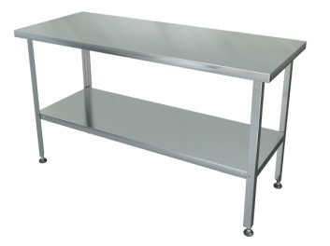
 |  | Столы разделочно-производственные предназначены для разделывания и обработки пищевых продуктов, а также для установки кухонного оборудования в предприятиях общественного питания, магазинах, заготовочных предприятиях. Изделия сборно-разборные и поставляются в одной или двух упаковках. Срок службы столов разделочно-производственных не менее 10 лет.
4.824.055-199 |  | Стол разделочно-производственный без бортов СРП-0-0,4/0,6-П | 600 | 400 | 880
4.824.055-200 |  | Стол разделочно-производственный без бортов СРП-0-0,4/0,6-П (нержавейка) | 600 | 400 | 880
4.824.055-176 |  | Стол разделочно-производственный без бортов СРП-0-0,4/0,7-П | 700 | 400 | 880
4.824.055-91 |  | Стол разделочно-производственный без бортов СРП-0-0,4/0,7-П (нержавейка) | 700 | 400 | 880
4.824.055-218 |  | Стол разделочно-производственный без бортов СРП-0-0,4/0,95-П | 950 | 400 | 880
4.824.055-164 |  | Стол разделочно-производственный без бортов СРП-0-0,4/1,0-П | 1000 | 400 | 880
4.824.055-169 |  | Стол разделочно-производственный без бортов СРП-0-0,4/1,0-П (нержавейка) | 1000 | 400 | 880
4.824.055-181 |  | Стол разделочно-производственный без бортов СРП-0-0,4/1,2-П | 1200 | 400 | 880
4.824.055-182 |  | Стол разделочно-производственный без бортов СРП-0-0,4/1,2-П(нержавейка) | 1200 | 400 | 880
...
4.824.055-237 |  | Стол разделочно-производственны без бортов СРП-0-0,6/1,7-ПР | 1700 | 600 | 880
4.824.055-43 |  | Стол разделочно-производственный без бортов СРП-0-0,6/1,8-ПР | 1800 | 600 | 880
4.824.055-82 |  | Стол разделочно-производственный без бортов СРП-0-0,6/1,8-ПР (нержавейка) | 1800 | 600 | 880
4.824.055-47 |  | Стол разделочно-производственный без бортов СРП-0-0,7/1,8-ПР | 1800 | 700 | 880
4.824.055-238 |  | Стол разделочно-производственный без бортов СРП-0-0,8/1,6 -ПР | 1600 | 800 | 880
4.824.055-240 |  | Стол разделочно-производственный без бортов СРП-0-0,8/1,6 -ПР (нержавейка) | 1600 | 800 | 880
4.824.055-51 |  | Стол разделочно-производственный без бортов СРП-0-0,8/1,8-ПР | 1800 | 800 | 880
4.824.054-319 |  | Стол разделочно-производственный без бортов СРП-1-0,8/1,8-ПР (нержавейка) | 1800 | 800 | 880

СТОЛ РАЗДЕЛОЧНО-ПРОИЗВОДСТВЕННЫЙ С БОРТАМИ, ПОЛКА СПЛОШНАЯ (П), ПОЛКА ПЕРФОРИРОВАННАЯ С ОТВЕРСТИЯМИ ДЛЯ СЛИВА ВОДЫ(ПР) |  |  | Длина, мм | Глубина, мм | Высота с опорами, мм
Ножки с регулиремыми опорами - оцинкованная / нерж. сталь t=0,8/1,0 мм, выполнены из уголка 40х40мм с подгибом краёв во внутрь. Столешница нерж.сталь, AISI 430 t=0,5 мм. усиление столешницы - ЛДСП (16мм). С нижней сплошной полкой. | 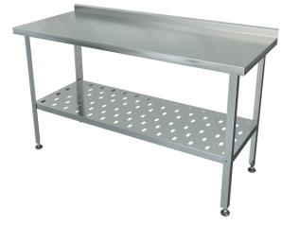
 | Количество бортов | Столы разделочно-производственные предназначены для разделывания и обработки пищевых продуктов, а также для установки кухонного оборудования в предприятиях общественного питания, магазинах, заготовочных предприятиях. Изделия сборно-разборные и поставляются в одной или двух упаковках. Срок службы столов разделочно-производственных не менее 10 лет.
4.824.054-327 | 1 | Стол разделочно-производственный с одним бортом СРП-1-0,4/0,5-П | 500 | 400 | 880
4.824.054-335 | 1 | Стол разделочно-производственный с одним бортом СРП-1-0,4/0,5 (нержавейка) | 500 | 400 | 880
695169.008-129 | 1 | Стол разделочно-производственный с одним бортом СРП-1-0,4/0,5-2П | 500 | 400 | 880
4.824.054-91 | 1 | Стол разделочно-производственный с одним бортом СРП-1-0,4/0,7-П | 700 | 400 | 880
4.824.054-104 | 1 | Стол разделочно-производственный с одним бортом СРП-1-0,4/0,7-П (нержавейка) | 700 | 400 | 880
4.824.054-154 | 2 | Стол разделочно-производственный с одним бортом СРП-1-0,4/0,8-П (нержавейка) | 800 | 400 | 880
4.824.054-93 | 1 | Стол разделочно-производственный с одним бортом СРП-1-0,4/0,95-П | 950 | 400 | 880
4.824.054-105 | 1 | Стол разделочно-производственный с одним бортом СРП-1-0,4/0,95-П(нержавейка) | 950 | 400 | 880
695169.008-133 | 1 | Стол разделочно-производственный с одним бортом СРП-1-0,4/1,0-2П | 1000 | 400 | 880
...
4.824.054-261 | 1 | Стол разделочно-производственный с одним бортом СРП-1-0,6/0,8-ПР | 800 | 600 | 880
4.824.054-40 | 1 | Стол разделочно-производственный с одним бортом СРП-1-0,6/0,95-ПР | 950 | 600 | 880
4.824.054-263 | 1 | Стол разделочно-производственный с одним бортом СРП-1-0,6/1,0-ПР | 1000 | 600 | 880
4.824.054-41 | 1 | Стол разделочно-производственный с одним бортом СРП-1-0,6/1,2-ПР | 1200 | 600 | 880
4.824.054-49 | 1 | Стол разделочно-производственный с одним бортом СРП-1-0,8/1,2-ПР | 1200 | 800 | 880
4.824.054-88 | 1 | Стол разделочно-производственный с одним бортом СРП-1-0,8/1,2-ПР (нержавейка) | 1200 | 800 | 880
4.824.054-50 | 1 | Стол разделочно-производственный с одним бортом СРП-1-0,8/1,5-ПР | 1500 | 800 | 880
4.824.057-36 | 3 | Стол разделочно-производственный с тремя бортами СРП-3-0,8/1,2-ПР | 1200 | 800 | 880

СТОЛ ПРОИЗВОДСТВЕННЫЙ ДЛЯ СБОРА ОТХОДОВ С БОРТОМ |  |  | Длина, мм | Глубина, мм | Высота с опорами, мм
Ножки с регулиремыми опорами - оцинкованная/ нерж. сталь t=0,8/1,0 мм, выполнены из уголка 40х40мм с подгибом краёв во внутрь. Столешница нерж.сталь, AISI 430 t=0,5 мм. усиление столешницы - ЛДСП (16мм). С отверстием по центру стола Ø160мм. | 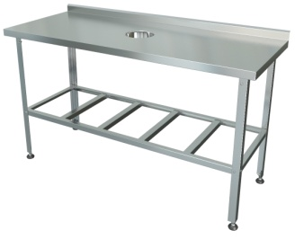
 | Количество бортов | Стол производственный серии СПСО предназначен для использования в различных производственных цехах предприятий общественного питания для сбора пищевых отходов. В столешнице имеется отверстие, под которым помещается ёмкость для сбора отходов. Ножки столов имеют регулируемые по высоте опоры, позволяющие компенсировать неровности пола. Изделия разборные и поставляются в удобной упаковке, что облегчает их транспортировку и хранение.
695169.007-79 | 0 | Стол производственный для сбора отходов СПСО-0-0,6/0,95 | 700 | 600 | 880
695169.007-144 | 0 | Стол производственный для сбора отходов СПСО-0-0,6/1,0 | 700 | 600 | 880
695169.007-159 | 0 | Стол производственный для сбора отходов СПСО-0-0,6/0,7 | 700 | 600 | 880
695169.007-80 | 0 | Стол производственный для сбора отходов СПСО-0-0,6/1,2 | 700 | 600 | 880
695169.007-160 | 0 | Стол производственный для сбора отходов СПСО-0-0,6/0,8 | 800 | 600 | 880
695169.007-84 | 0 | Стол производственный для сбора отходов СПСО-0-0,7/1,2 | 1200 | 700 | 880
695169.007-90 | 0 | Стол производственный для сбора отходов СПСО-0-0,8/1,8 | 1800 | 800 | 880
695169.007 | 1 | Стол производственный для сбора отходов СПСО-1-0,6/0,6 | 600 | 600 | 880
695169.007-13 | 1 | Стол производственный для сбора отходов СПСО-1-0,6/,6 (нержавейка) | 600 | 600 | 880
...
СТОЛ РАЗДЕЛОЧНО-ПРОИЗВОДСТВЕННЫЙ ПРОФЕССИОНАЛЬНЫЙ, ПОЛКА СПЛОШНАЯ |  |  | Длина, мм | Глубина, мм | Высота с опорами, мм
4.824.054-18 | 1 | Стол профессиональный с одним бортом СРП-П-1-0,7/0,95 | 950 | 700 | 880
4.824.054-19 | 1 | Стол профессиональный с одним бортом СРП-П-1-0,7/1,2 | 1200 | 700 | 880
4.824.054-20 | 1 | Стол профессиональный с одним бортом СРП-П-1-0,7/1,5 | 1500 | 700 | 880
4.824.054-21 | 1 | Стол профессиональный с одним бортом СРП-П-1-0,7/1,8 | 1800 | 700 | 880
4.824.054-22 | 1 | Стол профессиональный с одним бортом СРП-П-1-0,8/0,95 | 950 | 800 | 880
8.424.054-23 | 1 | Стол профессиональный с одним бортом СРП-П-1-0,8/1,2 | 1200 | 800 | 880
4.824.054-24 | 1 | Стол профессиональный с одним бортом СРП-П-1-0,8/1,5 | 1500 | 800 | 880
4.824.054-25 | 1 | Стол профессиональный с одним бортом СРП-П-1-0,8/1,8 | 1800 | 800 | 880

Стол рабочий, нержавеющая сталь, без борта( сварная конструкция) |  |  | Длина, мм | Глубина, мм | Высота с опорами, мм
Каркас: труба профильная t=1,5мм 40х40 мм из нерж. стали AISI 430. Столешница и полка: нерж. сталь AISI 430 t=0,6 мм. Столешница и полка усилены ребрами жесткости, исключающими их прогиб. | 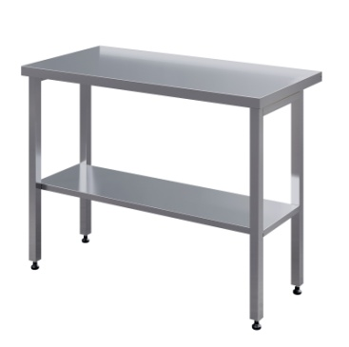
 | Количество бортов | Стол рабочий предназначен для разделывания и обработки пищевых продуктов, а также для установки кухонного оборудования в предприятиях общественного питания, магазинах, заготовочных предприятиях. Стол рабочий изготавливается из нержавеющей стали AISI 430, имеющей допуск к контакту с пищевой продукцией. Каркас сварной, регулируемые по высоте опоры. Стол оснащен полкой. Высота полки от пола – 350 мм.
695161.011 | 0 | Стол рабочий, нержавеющая сталь, без борта 600х600х850 мм | 600 | 600 | 850
695161.011-02 | 0 | Стол рабочий, нержавеющая сталь, без борта 900х600х850 мм | 900 | 600 | 850
695161.011-03 | 0 | Стол рабочий, нержавеющая сталь, без борта 1000х600х850 мм | 1000 | 600 | 850
695161.011-04 | 0 | Стол рабочий, нержавеющая сталь, без борта 1200х600х850 мм | 1200 | 600 | 850
695161.011-09 | 0 | Стол рабочий, нержавеющая сталь, без борта 1000х800х850 мм | 1000 | 800 | 850
695161.011-10 | 0 | Стол рабочий, нержавеющая сталь, без борта 1200х800х850 мм | 1200 | 800 | 850
695161.011-11 | 0 | Стол рабочий, нержавеющая сталь, без борта 1500х800х850 мм | 1500 | 800 | 850
Стол, нержавеющая сталь, открытый, с бортом ( сварная конструкция) |  |  | Длина, мм | Глубина, мм | Высота с опорами, мм
Каркас: труба профильная t=1,5мм 40х40 мм из нерж. стали AISI 430. Столешница и полка: нерж. сталь t=0,6 мм AISI 430 Столешница и полка усилены ребрами жесткости, исключающими их прогиб.
 | Количество бортов | Стол открытый предназначен для разделывания и обработки пищевых продуктов, а также для установки кухонного оборудования в предприятиях общественного питания, магазинах, заготовочных предприятиях. Стол открытый изготавливается из нержавеющей стали AISI 430, имеющей допуск к контакту с пищевой продукцией. Каркас сварной, регулируемые по высоте опоры. Отступ задних ног от края столешницы – 150 мм. Стол оснащен полкой. Высота полки от пола – 350 мм.
695161.012 | 1 | Стол, нержавеющая сталь, открытый, с бортом 600х600х850 мм ( каркас сварной) | 600 | 600 | 850
695161.012-01 | 1 | Стол, нержавеющая сталь, открытый, с бортом 800х600х850 мм(каркас сварной) | 800 | 600 | 850
695161.012-02 | 1 | Стол, нержавеющая сталь, открытый, с бортом 900х600х850 мм(каркас сварной) | 900 | 600 | 850
695161.012-03 | 1 | Стол, нержавеющая сталь, открытый, с бортом 1000х600х850 мм (каркас сварной) | 1000 | 600 | 850
695161.012-04 | 1 | Стол, нержавеющая сталь, открытый, с бортом 1200х600х850 мм (каркас сварной) | 1200 | 600 | 850
695161.012-05 | 1 | Стол, нержавеющая сталь, открытый, с бортом 1500х600х850 мм(каркас сварной) | 1500 | 600 | 850
Стол, нержавеющая сталь, закрытый с бортом |  |  | Длина, мм | Глубина, мм | Высота с опорами, мм
Каркас: труба профильная t=1,5мм 40х40 мм из нерж. стали AISI 430. Столешница и полка: нерж. сталь t=0,6 мм AISI 430 Столешница и полка усилены ребрами жесткости, исключающими их прогиб. | 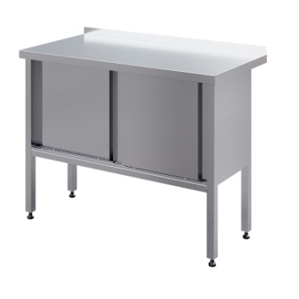
 | Количество бортов | Стол закрытый предназначен для использования в качестве профессионального стола, а также для хранения посуды и кухонного инвентаря в предприятиях общественного питания, магазинах, заготовочных предприятиях. Стол закрытый изготавливается из нержавеющей стали AISI 430, имеющей допуск к контакту с пищевой продукцией. Каркас сварной, регулируемые по высоте опоры. Отступ задних ног от края столешницы – 150 мм. Стол оснащен полкой. Высота полки от пола – 350 мм. Примечание: во фронтальной части стола закрытого 600х600 мм одна распашная дверца; стола закрытого (800÷1500)х600 мм две раздвижные дверцы. На одной из ножек расположен болт М6 для заземления стола.
695161.013 | 1 | Стол, нержавеющая сталь, закрытый, с бортом 600х600х850 мм | 600 | 600 | 850
695161.013-01 | 1 | Стол, нержавеющая сталь, закрытый, с бортом 800х600х850 мм | 800 | 600 | 850
695161.013-02 | 1 | Стол, нержавеющая сталь, закрытый, с бортом 900х600х850 мм | 900 | 600 | 850
695161.013-03 | 1 | Стол, нержавеющая сталь, закрытый, с бортом 1000х600х850 мм | 1000 | 600 | 850
695161.013-04 | 1 | Стол, нержавеющая сталь, закрытый, с бортом 1200х600х850 мм | 1200 | 600 | 850
695161.013-05 | 1 | Стол, нержавеющая сталь, закрытый, с бортом 1500х600х850 мм | 1500 | 600 | 850
ОБВАЛОЧНЫЙ СТОЛ( сварная конструкция) |  |  | Длина, мм | Глубина, мм | Высота с опорами, мм
Каркас: труба профильная t=1,5мм 40х40 мм из нерж. стали AISI 430. Столешница: поверхность составная из плит полипропилена (3 шт.) толщиной 20 мм. | 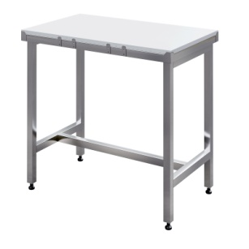 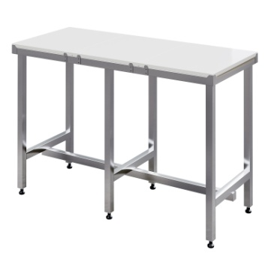
 | Обвалочные столы изготавливаются из нержавеющей стали, имеющей доступ к контакту с продуктами. Каркас сварной. Регулируемые по высоте ножки. Для столов длиной от 1400мм в средней части стола для усиления конструкции устанавливаются дополнительные ножки. Плиты полипропилена на столешнице могут быть перевернуты обратной стороной, по факту износа одной из сторон. Плиты полипропилена фиксируются на основании столешницы при помощи уголков и пластин. Равнораспределенная нагрузка на стол от 60 до 220 кг (в зависимости от типоразмера).
695161.014 | Обвалочный стол, открытый (полипропилен) 1000х600х900 мм ( каркас сварной) |  | 1000 | 600 | 900
695161.014-01 | Обвалочный стол, открытый (полипропилен) 1200х600х900 мм ( каркас сварной) |  | 1200 | 600 | 900
695161.014-02 | Обвалочный стол, открытый (полипропилен) 1400х600х900 мм ( каркас сварной) |  | 1400 | 600 | 900
695161.014-03 | Обвалочный стол, открытый (полипропилен) 1600х600х900 мм ( каркас сварной) |  | 1600 | 600 | 900
695161.014-04 | Обвалочный стол, открытый (полипропилен) 1800х600х900 мм ( каркас сварной) |  | 1800 | 600 | 900
695161.014-05 | Обвалочный стол, открытый (полипропилен) 1000х700х900 мм ( каркас сварной) |  | 1000 | 700 | 900
695161.014-06 | Обвалочный стол, открытый (полипропилен) 1200х700х900 мм ( каркас сварной) |  | 1200 | 700 | 900
695161.014-07 | Обвалочный стол, открытый (полипропилен) 1400х700х900 мм( каркас сварной) |  | 1400 | 700 | 900
695161.014-08 | Обвалочный стол, открытый (полипропилен) 1600х700х900 мм ( каркас сварной) |  | 1600 | 700 | 900
695161.014-09 | Обвалочный стол, открытый (полипропилен) 1800х700х900 мм( каркас сварной) |  | 1800 | 700 | 900
695161.014-10 | Обвалочный стол, открытый (полипропилен) 1000х800х900 мм ( каркас сварной) |  | 1000 | 800 | 900
695161.014-11 | Обвалочный стол, открытый (полипропилен) 1200х800х900 мм ( каркас сварной) |  | 1200 | 800 | 900
695161.014-12 | Обвалочный стол, открытый (полипропилен) 1400х800х900 мм( каркас сварной) |  | 1400 | 800 | 900
695161.014-13 | Обвалочный стол, открытый (полипропилен) 1600х800х900 мм( каркас сварной) |  | 1600 | 800 | 900
695161.014-14 | Обвалочный стол, открытый (полипропилен) 1800х800х900 мм( каркас сварной) |  | 1800 | 800 | 900

СТОЛ ДЛЯ ЧИСТКИ РЫБЫ( сварная конструкция) |  |  | Длина, мм | Глубина, мм | Высота (без бортов) с опорами, мм
Каркас: труба профильная t=1,5мм 40х40 мм из нерж. стали AISI 430. Столешница: нерж. сталь AISI 304 Доска разделочная: полипропилен Ванна: цельнотянутая нерж.сталь AISI 304. В комплект входит душирующее устройство и гофросифон. В столешнице предусмотрено технологическое отверстие под смеситель. | 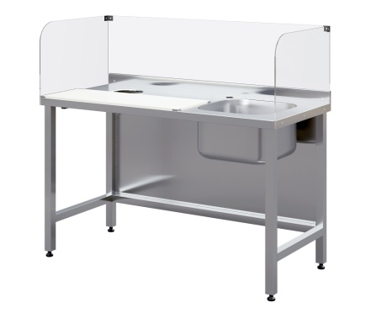
 | Столы для чистки рыбы изготавливаются из нержавеющей стали, имеющей доступ к контакту с продуктами. Каркас сварной. Регулируемые по высоте ножки. Ножки в нижней части имеют обвязку с трех сторон из профильной трубы 40х40. В задней части стола располагается стенка из нерж. стали AISI 430. На столешнице с трех сторон устанавливается борт из оргстекла высотой 400 мм. На столешнице слева от ванны располагается отверстие для крепления душ-стойки (или смесителя). Душирующее устройство и гофросифон для ванны входят в комплект поставки. В столешницу вварена цельнотянутая ванна габаритами 400х400х250 мм. Слева от ванны отверстие для отходов диаметром 160 мм. На столешнице устанавливается доска разделочная из полипропилена габаритами 800х300х10 мм. По углам доски расположен крепеж, препятствующий перемещению доски по столешнице. С нижней стороны столешницы располагаются направляющие (из нерж. стали AISI 430) для установки гастроемкости GN1/1 (не входит в комплект поставки). Расстояние между направляющими - 305 мм. Равнораспределенная нагрузка на стол - 120 кг.
694215.024 | Стол для чистки рыбы( каркас сварной) |  | 1300 | 600 | 850

СТОЛ-ТУМБА КУПЕ |  |  | Длина, мм | Глубина, мм | Высота с опорами, мм
Ножки с регулиремыми опорами - нерж.сталь AISI 430 t=2,0. Столешница нерж.сталь, AISI 430 t=0,5 мм. усиление столешницы - ЛДСП (16мм).
 | Количество бортов | Столы-тумбы купе СТК предназначены для разделки и последующей обработки пищевых продуктов. Благодаря наличию закрытого объема, столы-тумбы купе обеспечивают аккуратный внешний вид кухни и используются для хранения посуды, инвентаря, столовых приборов и сухих продуктов.
695169.002 |  | Стол-тумба купе без бортов (двери с двух сторон) СТК-2-1200/600 с полкой ПО-3 | 1200 | 600 | 1265
695169.002-01 |  | Стол-тумба купе без бортов (двери с двух сторон) СТК-2-1500/600 с полкой ПО-3 | 1500 | 600 | 1265
695169.010-07 | 0 | Стол-тумба купе без борта СТК-0-1200/600 | 1200 | 600 | 865
695169.001 | 1 | Стол-тумба купе с бортом СТК-1-1200/600 | 1200 | 600 | 865
...

Мойка
...
 |  | Перейти в содержание | АО Контакт
4.230.005-98 | 2 | Мойка с бортом МБ-2-0,3-0,53/1,01 (ванна из AISI 430, t=0,6) | 300 | 1010 | 600 | 890
4.230.005-56 | 2 | Мойка с бортом МБ-2-0,3-0,53/1,01 (ванна из AISI 430, t=1,0) | 300 | 1010 | 600 | 890
4.230.005-120 | 2 | Мойка с бортом МБ-2-0,3-0,53/1,01 (ванна из AISI 430, t=0,8) | 300 | 1010 | 600 | 890
4.230.005-99 | 2 | Мойка с бортом МБ-2-0,3-0,63/1,21 (ванна из AISI 430, t=0,6) | 300 | 1210 | 700 | 890
4.230.005-101 | 2 | Мойка с бортом МБ-2-0,4-0,63/1,21 (ванна из AISI 430, t=0,6) | 400 | 1210 | 700 | 890
4.230.005-102 | 3 | Мойка с бортом МБ-2-0,45-0,7/1,35 (ванна из AISI 430, t=0,6) | 450 | 1350 | 800 | 890
4.230.005-103 | 3 | Мойка с бортом МБ-2-0,45-0,8/1,55 (ванна из AISI 430, t=0,6) | 450 | 1550 | 900 | 890
4.230.005-119 | 3 | Мойка с бортом МБ-3-0,3-0,5/1,4ванна из AISI 430, t=0,6) | 300 | 1400 | 600 | 890
4.230.005-107 | 3 | Мойка с бортом МБ-3-0,4-0,63/1,79 (ванна из AISI 430, t=0,6) | 400 | 1790 | 700 | 890
МОЙКА |  |  | Глубина емкости, мм | Длина, мм | Ширина, мм | Высота с опорами, мм
Ножки с регулиремыми опорами - оцинкованная/ нерж. сталь, выполнены из уголка 40х40мм. t=0,8/1,0 мм с подгибом краёв во внутрь. Каркас оцинкованная/ нерж. сталь t=0,8/1,0 мм. Ванна из нерж. сталь AISI 304 t=0,6 мм (емкости длиной 1,35 и 1,55 из нерж. сталь AISI 304 t=0,8мм). В комплект входит гофросифон. Мойки без отверстия под смеситель. | 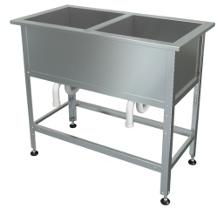 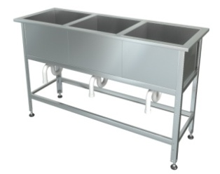
 | Количество секций | Мойка предназначена для использования в моечном отделении предприятия общественного питания для мытья, дезинфекции и ополаскивания использованной посуды. Разборный каркас обеспечивает удобную транспортировку и хранение.
4.230.004 | 1 | Мойка М-1-0,3-0,53/0,53 | 300 | 530 | 530 | 890
4.230.004-09 | 1 | Мойка М-1-0,3-0,53/0,53 (нержавейка) | 300 | 530 | 530 | 890
4.230.004-04 | 1 | Мойка М-1-0,3-0,53/1,01 | 300 | 1010 | 530 | 890
4.230.004-13 | 1 | Мойка М-1-0,3-0,53/1,01 (нержавейка) | 300 | 1010 | 530 | 890
4.230.004-70 | 1 | Мойка М-1-0,3-0,8/2,0 | 300 | 2000 | 800 | 890
4.230.004-08 | 1 | Мойка М-1-0,4-0,53/0,53 | 400 | 530 | 530 | 890
4.230.004-17 | 1 | Мойка М-1-0,4-0,53/0,53 (нержавейка) | 400 | 530 | 530 | 890
4.230.004-35 | 1 | Мойка М-1-0,4-0,53/1,01 | 400 | 1010 | 530 | 890
4.230.004-39 | 1 | Мойка М-1-0,4-0,53/1,01 (нержавейка) | 400 | 1010 | 530 | 890
...
 |  | Перейти в содержание | АО Контакт
4.230.005-72 | 3 | Мойка М-3-0,4-0,53/1,49 | 400 | 1490 | 530 | 890
4.230.005-73 | 3 | Мойка М-3-0,4-0,53/1,49 (нержавейка) | 400 | 1490 | 530 | 890
4.230.005-05 | 3 | Мойка М-3-0,4-0,63/1,79 | 400 | 1790 | 630 | 890
4.230.005-13 | 3 | Мойка М-3-0,4-0,63/1,79 (нержавейка) | 400 | 1790 | 630 | 890
4.230.005-06 | 3 | Мойка М-3-0,45-0,7/2,0 | 450 | 2000 | 700 | 890
4.230.005-14 | 3 | Мойка М-3-0,45-0,7/2,0 (нержавейка) | 450 | 2000 | 700 | 890
4.230.005-07 | 3 | Мойка М-3-0,45-0,8/2,30 | 450 | 2300 | 800 | 890
4.230.005-15 | 3 | Мойка М-3-0,45-0,8/2,30 (нержавейка) | 450 | 2300 | 800 | 890

МОЙКА С БОРТОМ |  |  | Глубина емкости, мм | Длина, мм | Ширина, мм | Высота c опорами, мм
Ножки с регулиремыми опорами - оцинкованная / нерж. сталь, выполнены из уголка 40х40мм. t=0,8/1,0 мм с подгибом краёв во внутрь. Каркас оцинкованная/ нерж. сталь t=0,8/1,0 мм. Ванна из нерж. сталь AISI 304 t=0,6 мм. (емкости длиной 1,35 и 1,55 из нерж. сталь AISI 430 t=0,8мм). В комплект входит гофросифон. На мойках имеются специальные борты с отверстиями под смеситель. | 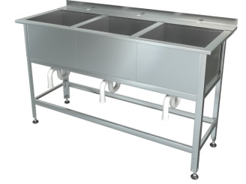 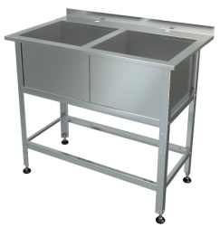
 | Количество секций | Мойка предназначена для использования в моечном отделении предприятия общественного питания для мытья, дезинфекции и ополаскивания использованной посуды. Разборный каркас обеспечивает удобную транспортировку и хранение.
4.230.004-43 | 1 | Мойка с бортом МБ-1-0,3-0,53/0,53 | 300 | 530 | 600 | 890
4.230.004-26 | 1 | Мойка с бортом МБ-1-0,3-0,53/0,53 (нержавейка) | 300 | 530 | 600 | 890
4.230.004-22 | 1 | Мойка с бортом МБ-1-0,3-0,53/1,01 | 300 | 1010 | 600 | 890
4.230.004-31 | 1 | Мойка с бортом МБ-1-0,3-0,53/1,01 (нержавейка) | 300 | 1010 | 600 | 890
4.230.004-19 | 1 | Мойка с бортом МБ-1-0,4-0,63/0,63 | 400 | 630 | 700 | 890
4.230.004-28 | 1 | Мойка с бортом МБ-1-0,4-0,63/0,63 (нержавейка) | 400 | 630 | 700 | 890
4.230.004-24 | 1 | Мойка с бортом МБ-1-0,45-0,7/1,35 | 450 | 1350 | 800 | 890
4.230.004-21 | 1 | Мойка с бортом МБ-1-0,45-0,8/0,8 | 450 | 800 | 900 | 890
4.230.004-30 | 1 | Мойка с бортом МБ-1-0,45-0,8/0,8 (нержавейка) | 450 | 800 | 900 | 890
...
4.230.005-34 | 2 | Мойка с бортом МБ-2-0,45-0,7/1,35 (нержавейка) | 450 | 1350 | 800 | 890
4.230.005-27 | 2 | Мойка с бортом МБ-2-0,45-0,8/1,55 | 450 | 1550 | 900 | 890
4.230.005-35 | 2 | Мойка с бортом МБ-2-0,45-0,8/1,55 (нержавейка) | 450 | 1550 | 900 | 890
4.230.005-91 | 2 | Мойка с бортом МБ-2-0,5-0,7/1,5 (нержавейка) | 500 | 1500 | 800 | 890
4.230.005-87 | 3 | Мойка с бортом МБ-3-0,3-0,5/1,4 | 300 | 1400 | 600 | 890
4.230.005-114 | 3 | Мойка с бортом МБ-3-0,3-0,5/1,4 (нержавейка) | 300 | 1400 | 600 | 890
4.230.005-28 | 3 | Мойка с бортом МБ-3-0,3-0,53/1,49 | 300 | 1490 | 600 | 890
4.230.005-29 | 3 | Мойка с бортом МБ-3-0,4-0,63/1,79 | 400 | 1790 | 700 | 890
4.230.005-37 | 3 | Мойка с бортом МБ-3-0,4-0,63/1,79 (нержавейка) | 400 | 1790 | 700 | 890
СТОЛ С ЦЕЛЬНОТЯНУТОЙ МОЙКОЙ |  |  | Глубина емкости, мм | Длина, мм | Ширина, мм | Высота c опорами, мм
Ножки с регулиремыми опорами - нерж. выполнены из трубы 40х40мм. нерж. сталь AISI 430 t=1,0 мм. Каркас нерж. сталь AISI 430 t=1,0 мм. Ванна из нерж. сталь AISI 304 t=1,2 мм. | 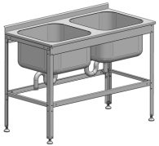
 | Количество секций | Мойка предназначена для использования в моечном отделении предприятия общественного питания для мытья, дезинфекции и ополаскивания использованной посуды. Разборный каркас обеспечивает удобную транспортировку и хранение.
694215.033 | 1 | Стол с цельнотянутой мойкой, нержавеющая сталь, открытый с бортом 600х600х850 мм. (каркас разборный AISI 430) | 300 | 600 | 600 | 890
694215.034-02 | 2 | Стол с двумя цельнотянутыми мойками, нержавеющая сталь, открытый с бортом 1200х600х850 мм (каркас разборный AISI 430) | 300 | 1200 | 600 | 890
ВАННА МОЕЧНАЯ |  |  | Глубина емкости, мм | Длина, мм | Ширина, мм | Высота с опорами, мм
Ножки с регулиремыми опорами - оцинкованная / нерж. сталь, выполнены из уголка 40х40мм. t=0,8/1,0 мм с подгибом краёв во внутрь. Каркас оцинкованная / нерж. сталь t=0,8/1,0 мм. Ванна из нерж. сталь AISI 304 t=0,6 мм. В комплект входит гофросифон.
 | Количество секций | Ванна моечная предназначена для использования в моечном отделении предприятия общественного питания для мытья, дезинфекции и ополаскивания использованной посуды варочных котлов и прочего кухонного инвентаря. Разборный каркас обеспечивает удобную транспортировку и хранение.
694215.001 | 1 | Ванна моечная ВМ-1-0,2-0,53/1,01 | 200 | 1010 | 530 | 425
694215.001-05 | 1 | Ванна моечная ВМ-1-0,2-0,53/1,01 (нержавейка) | 200 | 1010 | 530 | 425
694215.001-01 | 1 | Ванна моечная ВМ-1-0,2-0,63/1,01 | 200 | 1010 | 630 | 425
694215.001-06 | 1 | Ванна моечная ВМ-1-0,2-0,63/1,01 (нержавейка) | 200 | 1010 | 630 | 425
...
МОЙКА С БОРТОМ |  |  | Глубина емкости, мм | Длина, мм | Ширина, мм | Высота c опорами, мм
РУКОМОЙНИК С ПЕДАЛЬНЫМ ПРИВОДОМ(сварная конструкция) |  |  | Глубина емкости, мм | Длина, мм | Ширина, мм | Высота (без борта) с опорами, мм
Каркас: труба профильная 40х40мм из нерж. стали AISI 430. Обшивка: нерж. сталь AISI430 Полка: нерж. сталь AISI 430. Ванна: цельнотянутая AISI 304 В комплект входит ножной привод включения воды и гофросифон. В столешнице предусмотрено технологическое отверстие под смеситель. |  |  | Рукомойники комплектуются итальянским горизонтальным педальным смесителем. К педальному смесителю прилагается комплект шлангов (3 шт.), кран и вентиля (2 шт.) для регулировки подачи холодной и горячей воды.
 | Рукомойники изготовливаются из нерж. стали, имеющей доступ к контакту с продуктами. Каркас сварной. Регулируемые по высоте ножки. Отступ задних ножек от края столешницы - 50 мм. Ножной привод включения воды (поставляется в комплекте и устанавливается на месте сборки). Высота полки от пола - 270 мм. В фронтальной части одна распашная дверца. Высота (толщина) столешницы - 30 мм. Высота борта столешницы - 25 мм. В столешнице цельнотянутая ванна габаритами 390х360х150 мм. Равнораспределенная нагрузка на полку - 30 кг. Равнораспределенная нагрузка на стол - 70 кг.
694215.025 | Рукомойник с педальным приводом, с бортом 500х500х850мм (сварная конструкция) |  | 150 | 500 | 500 | 850
694215.025-01 | Рукомойник с педальным приводом, без борта 500х500х850мм (сварная конструкция) |  | 150 | 500 | 500 | 850

Рукомойник настенный (сварная конструкция) |  |  | Глубина емкости, мм | Длина, мм | Ширина, мм | Высота (без борта), мм
Рукомойник настенный изготавливается из нержавеющей стали AISI 304. В комплект поставки рукомойника настенного входят: излив, кнопка-дозатор, гибкая подводка для воды (3 шт.), предварительный смеситель, выпуск, бутылочный сифон и гофр. | 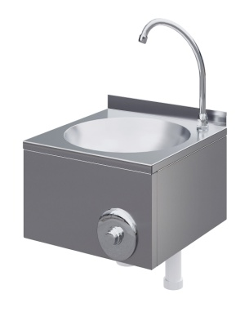
 | Рукомойник настенный предназначен для использования в моечном отделении предприятия общественного питания для мытья рук.. Рукомойник настенный изготавливается из нержавеющей стали имеющей допуск к контакту с пищевой продукцией. Конструкция сварная. Высота борта столешницы – 40 мм. В столешнице цельнотянутое моечное отверстие диаметром 340 мм, глубиной 130 мм. Подача воды осуществляется при нажатии на кнопку-дозатор, которая расположена на передней стенке рукомойника.
694215.031 | Рукомойник настенный 400х400х235(сварная конструкция) |  | 130 | 400 | 400 | 235

МОЙКА С РАБОЧЕЙ ПОВЕРХНОСТЬЮ |  |  | Глубина емкости, мм | Длина, мм | Ширина, мм | Высота с опорами, мм
Ножки с регулиремыми опорами - оцинкованная / нерж. сталь, выполнены из уголка 40х40мм. t=0,8/1,0 мм с подгибом краёв во внутрь. Каркас из оцинкованная / нерж. сталь t=0,8/1,0 мм. Ванна и рабочая поверхность из нерж. сталь AISI 304 t=0,6 мм. Рабочая поверхность - усиление столешницы - ЛДСП (16мм). В комплект входит гофросифон. Мойки без отверстия под смеситель. | 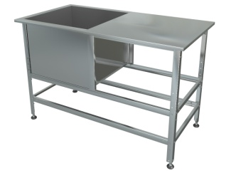
 | Мойка с рабочей поверхностью предназначена для использования в моечном отделении предприятия общественного питания для мытья, дезинфекции и ополаскивания использованной посуды. Изделие сборно-разборное и поставляется в одной упаковке. Срок службы моек с рабочей поверхностью не менее 10 лет.
4.230.004-100 | Мойка с рабочей поверхностью МРП-0,3-0,53/1,01 |  | 300 | 1010 | 530 | 890
4.230.004-101 | Мойка с рабочей поверхностью МРП-0,4-0,53/1,01 |  | 400 | 1010 | 530 | 890
4.230.004-106 | Мойка с рабочей поверхностью МРП-0,4-0,53/1,01 (нержавейка) |  | 400 | 1010 | 530 | 890
4.230.004-102 | Мойка с рабочей поверхностью МРП-0,4-0,63/1,21 |  | 400 | 1210 | 630 | 890
4.230.004-107 | Мойка с рабочей поверхностью МРП-0,4-0,63/1,21 (нержавейка) |  | 400 | 1210 | 630 | 890
4.230.004-103 | Мойка с рабочей поверхностью МРП-0,45-0,7/1,35 |  | 450 | 1350 | 700 | 890
4.230.004-108 | Мойка с рабочей поверхностью МРП-0,45-0,7/1,35 (нержавейка) |  | 450 | 1350 | 700 | 890
4.230004-109 | Мойка с рабочей поверхностью МРП-0,45-0,8/1,35 (нержавейка) |  | 450 | 1350 | 800 | 890
4.230.004-104 | Мойка с рабочей поверхностью МРП-0,45-0,8/1,55 |  | 450 | 1550 | 800 | 890
СТОЛ С МОЙКОЙ ДЛЯ ОБРАБОТКИ ОВОЩЕЙ С БОРТОМ ( сварная конструкция) |  |  | Глубина емкости, мм | Длина, мм | Ширина, мм | Высота с опорами, мм
Каркас: труба профильная 40х40 мм нерж. сталь AISI430. Столешница: нерж. сталь AISI304. Ванна: сварная, нерж.сталь AISI304. В комплект входит гофросифон. В столешнице предусмотрено технологическое отверстие под смеситель. | 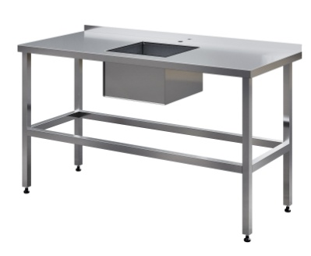
 | Количество бортов | Столы изготавливаются из нерж. стали, имеющей доступ к контакту с продуктами. Каркас сварной. Ножки регулируются по высоте. Отступ задних ножек от края столешницы - 100 мм. В нижней части обвязка из профильной трубы 40х40 мм с четырех сторон. Расстояние от пола до обвязки 370 мм. Высота (толщина) столешницы - 40 мм. Высота борта столешницы - 40 мм. В столешницу по центру вварена ванна (сварная) из AISI304 габаритами 430х430х250 мм. Равнораспределенная нагрузка на каркас и столешницу - 150 кг.
695161.015 | 1 | Стол с мойкой для обработки овощей, 1600х700х850 мм (сварная конструкция) | 250 | 1600 | 700 | 890

СТОЛ С ЦЕЛЬНОТЯНУТОЙ МОЙКОЙ ЗАКРЫТЫЙ С БОРТОМ |  |  | Глубина емкости, мм | Длина, мм | Ширина, мм | Высота (без борта) с опорами, мм
Каркас: труба профильная 40х40 мм нерж. сталь AISI430. Столешница: нержавеющая сталь AISI 304 Ванна: цельнотянутая, нерж.сталь AISI304. Полка: нержавеющая сталь AISI430 В комплект входит гофросифон. В столешнице предусмотрено технологическое отверстие под смеситель. | 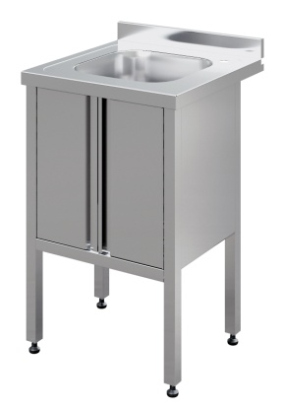
 | Количество бортов | Каркас сварной. Отступ задних ног от края столешницы - 100 мм. Высота (толщина) столешницы - 40 мм. Высота борта столешницы - 60 мм. В столешницу вварена цельнотянутая ванна из нерж. стали AISI304 габаритами 400х400х250 мм. В основании стола одна полка из нержавеющей стали. Высота полки от пола - 350 мм. Равнораспределенная нагрузка на полку - 40 кг. Равнораспределенная нагрузка на стол - 100 кг.
694215.021 | 1 | Стол с цельнотянутой мойкой, нержавеющая сталь, закрытый, с бортом 600х600х850 мм(сварная конструкция) | 250 | 600 | 600 | 850
694215.023 | 1 | Стол с двумя цельнотянутыми мойками, нержавеющая сталь, закрытый, с бортом 1200х600х850 мм (AISI 430)(сварная конструкция) | 250 | 1200 | 600 | 850
Душевой поддон для мойки туш (сварная конструкция) |  |  | Глубина емкости, мм | Длина, мм | Ширина, мм | Высота с опорами, мм
Каркас: уголок, из нержавеющей стали AISI 430. Поддон сварной, из нержавеющей стали AISI 304. В комплект поставки входит выпуск. | 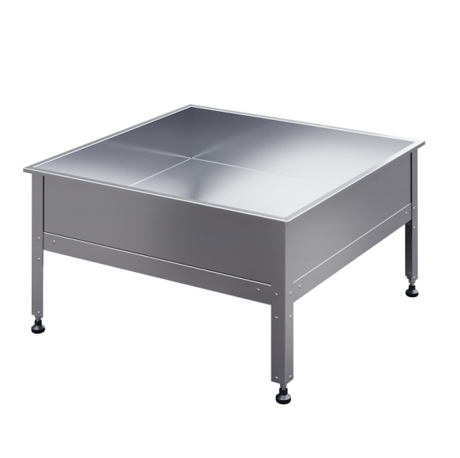
 | Душевой поддон для мойки туш предназначен для мойки туш в предприятиях общественного питания и торговли, мясоперерабатывающих и заготовочных предприятиях. Душевой поддон для мойки туш изготавливается из нержавеющей стали, имеющей допуск к контакту с пищевой продукцией. Конструкция сварная. В поддоне предусмотрено отверстие для установки выпуска, диаметр отверстия – 50 мм. Регулируемые по высоте опоры.
694215.012 | Душевой поддон для мойки туш, 800х800х400 мм( сварная конструкциия) |  | 150 | 800 | 800 | 400
694215.012-01 | Душевой поддон для мойки туш, 1200х800х400 мм |  | 150 | 1200 | 800 | 400

 | стандартные позиции , по которым поддерживаются складские запасы
 | остальные позиции изготавливаются под заказ в течение 10 банковских дней

Полка
...
ПОЛКА КУХОННАЯ ДЛЯ ДОСОК / ДЛЯ КРЫШЕК |  |  | Длина, мм | Глубина, мм | Высота ,мм | Цена свободная розничная без НДС (22%) с 1.01.2026 | Цена свободная розничная с НДС (22%) с 1.01.2026
Все детали из нержавеющей стали t=0,5 AISI 430, решетка оцинкованная из проволоки диам. 5 мм

 | Количество секций | Полка кухонная для крышек ПКК предназначена для сушки и хранения крышек кастрюль и баков в моечных отделениях, горячих цехах. Полка для крышек ПКК имеет до 23 отделений.
695423.007-01 | 6 | Полка кухонная для крышек ПКК-300 | 300 | 430 | 290 | 3372.72 | 4114.71
695423.007 | 15 | Полка кухонная для крышек ПКК-600 | 600 | 430 | 290 | 4576.75 | 5583.64
695423.007-02 | 23 | Полка кухонная для крышек ПКК-900 | 900 | 430 | 290 | 6480.27 | 7905.93
Внизу полок ПКК и ПКД предусмотрены специальные поддоны для сбора воды стекающей с крышек или досок. Поддоны легко вынимаются и жидкость из них удаляется.

ПОЛКА ЗАКРЫТАЯ КУПЕ |  |  | Длина, мм | Глубина, мм | Высота ,мм | Цена свободная розничная без НДС (22%) с 1.01.2026 | Цена свободная розничная с НДС (22%) с 1.01.2026
Все детали из нержавеющей стали t=0,5 AISI 430 (двери-купе t=0,6 мм), решетка оцинкованная из проволоки диам. 5 мм |  | 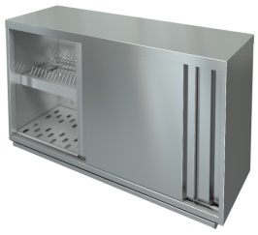
 |  | Полка закрытая для тарелок (ПЗТ) предназначена для хранения и временной расстановки посуды и кухонного инвентаря в предприятиях общественного питания, магазинах, заготовочных предприятиях.
695423.011-01 |  | Полка закрытая для тарелок ПЗТ-800/400/600 | 800 | 400 |  | 16533.92 | 20171.38
695423.011-05 |  | Полка закрытая для тарелок ПЗТ-900/400/600 | 900 | 400 |  | 17028.84 | 20775.18
695423.011-02 |  | Полка закрытая для тарелок ПЗТ-950/400/600 | 950 | 400 |  | 18123.53 | 22110.71
695423.011 |  | Полка закрытая для тарелок ПЗТ-1200/400/600 | 1200 | 400 |  | 22065.30 | 26919.67
695423.011-04 |  | Полка закрытая для тарелок ПЗТ-1500/400/600 | 1500 | 400 |  | 24321.41 | 29672.12
Все детали из нержавеющей стали t=0,5 AISI 430 (двери-купе t=0,6 мм).
 |  | Полка закрытая кухонная купе (ПЗК) предназначена для длительного хранения продуктов, инвентаря и посуды в закрытом объеме.
695423.009-06 |  | Полка закрытая кухонная купе ПЗК 600/400/600 | 600 | 400 |  | 12579.86 | 15347.43
695423.009 |  | Полка закрытая кухонная купе ПЗК 800/400/600 | 800 | 400 |  | 14028.39 | 17114.64
...

Подставка
...
 | Перейти в содержание | АО Контакт
694519.001-44 | Подставка для кухонного инвентаря ПКИ-1,5/0,5/0,4 | 1500 | 500 | 450 | 4,576.75 | 5,583.64
694519.001-98 | Подставка для кухонного инвентаря ПКИ-1,5/0,5/0,4 (нержавейка) | 1500 | 500 | 450 | 8,757.00 | 10,683.54
694519.001-26 | Подставка для кухонного инвентаря ПКИ-1,5/0,6/0,3 | 1500 | 600 | 350 | 4,783.18 | 5,835.48
694519.001-80 | Подставка для кухонного инвентаря ПКИ-1,5/0,6/0,3 (нержавейка) | 1500 | 600 | 350 | 9,410.09 | 11,480.31
694519.001-53 | Подставка для кухонного инвентаря ПКИ-1,5/0,6/0,4 | 1500 | 600 | 450 | 5,006.78 | 6,108.28
694519.001-107 | Подставка для кухонного инвентаря ПКИ-1,5/0,6/0,4 (нержавейка) | 1500 | 600 | 450 | 9,752.66 | 11,898.24
694519.001-126 | Подставка для кухонного инвентаря ПКИ-1,5/1,0/0,3 | 1500 | 1000 | 350 | 6,291.04 | 7,675.07
694519.001-194 | Подставка для кухонного инвентаря ПКИ-1,5/1,0/0,3 (нержавейка) | 1500 | 1000 | 350 | 14,502.86 | 17,693.49
 |  |  |  |  |  | -
 |  |  |  |  |  | -
Столешница из нерж. стали AISI 430 t=0,5, направляющие из нерж. стали AISI 430 t=0,6, полка из нерж. стали AISI 430 t=0,6, стойки из нерж. стали AISI 430 t=2,0, Максимальная равномерно распределенная нагрузка на столешницу 160 кг. | 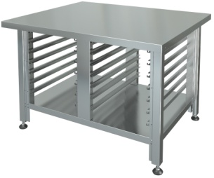 | Длина, мм | Глубина, мм | Высота, мм |  | -
 | Подставка для пароконвектомата имеет направляющие, позволяющие разместить в ней 14 гастроемкостей типа GN-1/1 или 28 гастроемкостей GN-1/2. Также подставка имеет полку, на которую можно положить необходимые предметы. |  |  |  | - | -
695169.006 | Подставка для пароконвектомата ПДП2 | 950 | 800 | 760 | 27,039.10 | 32,987.70
 |  |  |  |  |  | -
 |  |  |  |  |  | -
ЗОНТ ВЕНТИЛЯЦИОННЫЙ |  | Длина, мм | Глубина, мм | Высота, мм |  | -
Все детали из нержавеющей стали AISI 430 t=0,5-1,0мм; два варианта сборки. |  |  |  |  |  | -
 | Зонт вентиляционный настенный предназначен для очистки воздуха на кухне от масла, жира, дыма и водяных паров. Зонт должен подключаться к вытяжной вентиляционной системе предприятия, где он установлен. Изделие подвешивается к стене над тепловыводящим оборудованием. Жиросборник – в виде лотка.Фильтр – лабиринтного типа, кассетный.Зонт не снабжен светильником и вентилятором. Изделие сборно-разборное и поставляется в одной упаковке. |  |  |  |  | -
301222.003 | Зонт вентиляционный островной ЗВО-1400х800х290 | 1400 | 800 | 290 | 22,380.65 | 27,304.39
301222.004-05 | Зонт вентиляционный островной ЗВО-2200х900х400 | 2200 | 900 | 400 | 37,421.00 | 45,653.62
301222.004-04 | Зонт вентиляционный островной ЗВО-2200х900х350 | 2200 | 900 | 350 | 37,074.10 | 45,230.40
...

Подвес для туш
...
 | Перейти в содержание | АО Контакт
 |  | e-mail: tnp@zavod-kontakt.ru
Подвес для туш, 2 перекладины, 2 вертикальные опоры |  | Длина, мм | Глубина, мм | Высота (с опорами), мм | Цена свободная розничная без НДС (20%) с 1.01.2026 | Цена свободная розничная с НДС (22%) с 1.01.2026
Вся конструкция из нержавеющей стали AISI 304. Вертикальные опоры: из квадратной трубы 50х50 мм, Горизонтальные перекладины: из круглой трубы диаметром 60 мм. Усиление конструкции между вертикальными опорами и горизонтальными перекладинами из квадратной трубы 30х30 мм.
 | Подвес для туш предназначен для подвешивания на крюках туш и полутуш в предприятиях общественного питания и торговли, мясоперерабатывающих и заготовочных предприятиях. Подвес для туш изготавливается из нержавеющей стали, имеющей допуск к контакту с пищевой продукцией. Конструкция разборная. Усиление конструкции между вертикальными опорами и горизонтальными перекладинами из квадратной трубы 30х30 мм. В основании вертикальных опор пластины опорные 100х100 мм.
694112.002 | Подвес для туш, 2 перекладины, 2 вертикальные опоры 1000х1000х2000 мм | 1000 | 1000 | 2000 | 47408.73 | 57838.65
694112.002-01 | Подвес для туш, 2 перекладины, 2 вертикальные опоры 1500х1000х2000 мм | 1500 | 1000 | 2000 | 49477.47 | 60362.51
694112.002-05 | Подвес для туш, 2 перекладины, 2 вертикальные опоры 2000х1000х180 мм | 2000 | 100 | 1800 | 50900.19 | 62098.23
694112.002-02 | Подвес для туш, 2 перекладины, 2 вертикальные опоры 2000х1000х2000 мм | 2000 | 1000 | 2000 | 51358.77 | 62657.70

Подвес для мытья туш стационарный |  | Длина, мм | Глубина, мм | Высота (с опорами), мм | Цена свободная розничная без НДС (20%) с 1.01.2026 | Цена свободная розничная с НДС (20%) с 1.01.2026
Вся конструкция из нержавеющей стали AISI 304. Вертикальные опоры: из квадратной трубы 50х50 мм, Горизонтальные перекладины: из круглой трубы диаметром 60 мм. Усиление конструкции между вертикальными опорами и горизонтальными перекладинами из квадратной трубы 30х30 мм. | 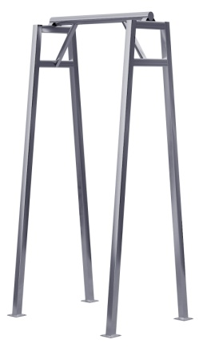
 | Подвес для мытья туш стационарный предназначен для подвешивания на крюках туш и полутуш в предприятиях общественного питания и торговли, мясоперерабатывающих и заготовочных предприятиях. Подвес для мытья туш изготавливается из нержавеющей стали, имеющей допуск к контакту с пищевой продукцией. Конструкция разборная. Усиление конструкции между вертикальными опорами и горизонтальными перекладинами из квадратной трубы 30х30 мм. В основании вертикальных опор пластины опорные 100х100 мм.
694112.001 | Подвес для мытья туш стационарный 1000х800х2000 | 1000 | 800 | 2000 | 41777.13 | 50968.10

Крюк для подвеса туш |  | Длина, мм | Глубина, мм | Высота, мм | Цена свободная розничная без НДС (20%) с 1.01.2026 | Цена свободная розничная с НДС (22%) с 1.01.2026
Скоба крюка: из оцинкованной стали. Крюк поворотный: из. нерж. стали.
 | Крюк для подвеса туш предназначен для подвешивания, а также транспортировки по трубчатым подвесным путям, туш и полутуш в предприятиях общественного питания и торговли, мясоперерабатывающих и заготовочных предприятиях. Крюк поворотный, с высаженной головкой, из нержавеющей стали, имеющей допуск к контакту с пищевой продукцией. Скоба крюка изготавливается из углеродистой стали с цинковым покрытием. Диаметр трубы для подвешивания крюка – 60 мм.
694552.001 | Крюк для подвеса туш | 132 | 40 | 340 | 1678.22 | 2047.43
...

Тележки
 | Перейти в содержание | АО Контакт
 |  | 424026, Республика Марий Эл
 |  | г. Йошкар-Ола, ул. К.Маркса 133.
www.mariholod.com |  | тел. (8362) 68-86-87, 64-14-46, факс 45-10-64
 |  | e-mail: tnp@zavod-kontakt.ru
ТЕЛЕЖКА ШПИЛЬКА ДЛЯ ПРОТИВНЕЙ И ГАСТРОЕМКОСТЕЙ |  | Длина, мм | Глубина, мм | Высота с колесами, мм | Цена свободная розничная без НДС | Цена свободная розничная с НДС
Каркас: сварной из профильной трубы из нерж. стали 20х20 мм AISI 430. Направляющие: уголок нерж. сталь AISI 430. | 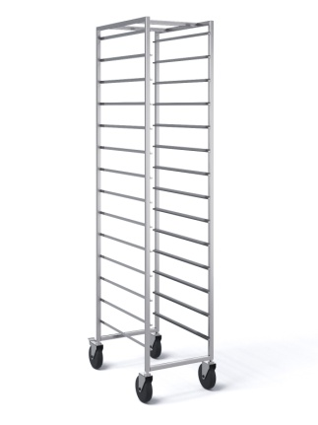
 | Каркас сварной из профильной трубы из нерж , имеющий доступ к контакту с продуктами. В основании 4 поворотных колеса диаметром 75 мм. (2 колеса с тормозом). Количество уровней - 14. Расстояние между уровнями - 115 мм. Используется для транспортировки противней и гастроемкостей GN1/1
695163.006 | Тележка-шпилька для гастроемкостей GN1/1 14 уровней (AISI 430) | 385 | 545 | 1764 | 20523.23 | 25038.34
ТЕЛЕЖКА ШПИЛЬКА ДЛЯ ПРОТИВНЕЙ |  | Длина, мм | Глубина, мм | Высота с колесами, мм | Цена свободная розничная без НДС | Цена свободная розничная с НДС
Каркас: сварной из профильной трубы из нерж. стали 20х20 мм AISI 430. Направляющие: уголок нерж. сталь AISI 430.
 | Каркас сварной из профильной трубы, имеющий доступ к контакту с продуктами. В основании 4 поворотных колеса диаметром 75 мм. (2 колеса с тормозом). Количество уровней - 14. Расстояние между уровнями - 100 мм. Используется для транспортировки противней размером 600х400 мм.
695163.007 | Тележка-шпилька для противней 600х400мм 14 уровней (AISI 430) | 450 | 610 | 1764 | 20523.23 | 25038.34
ТЕЛЕЖКА ШПИЛЬКА ДЛЯ ПРОТИВНЕЙ |  | Длина, мм | Глубина, мм | Высота с колесами, мм
Каркас: сварной из профильной трубы из нерж. стали 20х20 мм AISI 304. Направляющие: уголок нерж. сталь AISI 304.
 | Каркас сварной из профильной трубы, имеющий доступ к контакту с продуктами. В основании 4 поворотных колеса диаметром 75 мм. (2 колеса с тормозом). Количество уровней - 14. Расстояние между уровнями - 100 мм. Используется для транспортировки противней размером 600х400 мм. Грузоподьеность - 140 кг. Масса - 16 кг.
695163.007-01 | Тележка-шпилька для противней 600х400мм 14 уровней (AISI 304) | 450 | 610 | 1800 | 33517.97 | 40891.92
ТЕЛЕЖКА ШПИЛЬКА ДЛЯ ГАСТРОЕМКОСТЕЙ |  | Длина, мм | Глубина, мм | Высота с колесами, мм | Цена свободная розничная без НДС | Цена свободная розничная
Каркас: сварной из профильной трубы из нерж. стали 20х20 мм AISI 304 Направляющие: уголок нерж. сталь AISI 304
 | Каркас сварной из профильной трубы, имеющий доступ к контакту с продуктами. В основании 4 поворотных колеса диаметром 75 мм. (2 колеса с тормозом). Количество уровней - 12. Расстояние между уровнями - 115 мм. Используется для транспортировки гастроемкостей GN1/1 размером 375х530 мм.
695163.003 | Тележка-шпилька для гастроемкостей GN1/1 12 уровней (AISI 304) | 385 | 545 | 1700 | 25626.92 | 31264.84
 | 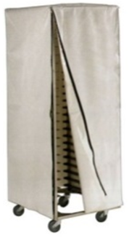
водо и жироотталкивающий материал | Высокая износостойкость чехла, изготовлен из водо и жироотталкивающего материала, инертного к моющим и дезинфицирующим средствам, цвет зеленый.. Все четыре грани чехла распашные, по каждой линии 5 кнопок.
305135.001 | Чехол на тележку-шпильку гастроемкостей( код 695163.003) | 385 | 545 | 1600 | 9994.51 | 12193.30

ТЕЛЕЖКА ЗАКРЫТАЯ ДЛЯ ТРАНСПОРТИРОВКИ МЯСНЫХ ПОЛУФАБРИКАТОВ |  | Длина, мм | Глубина, мм | Высота (с ручкой), мм | Цена свободная розничная без НДС | Цена свободная розничная с НДС
Каркас: нержавеющая сталь AISI 430 Обшивка: нержавеющая сталь AISI 430 Дверь: нержавеющая сталь AISI 430 Полки: нержавеющая сталь AISI 430 | 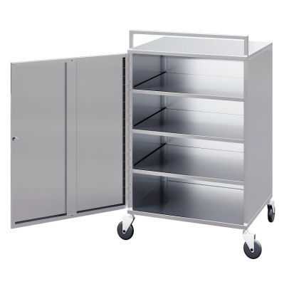
 | Каркас сварной. В основании 4 колеса диаметром 100 мм. (2 колеса с тормозом). Ручка для удобства перемещения тележки изготовлена из профильной трубы 20х20 мм. Расстояние от крыши тележки до ручки - 100 мм. Обшивка со всех сторон тележки. В фронтальной части тележки распашная дверь из нерж.стали. 3 полки из нержавеющей стали, имеющий доступ к контакту с продуктами. Равнораспределенная нагрузка на 1 полку - 50 кг. Равнораспределенная нагрузка на тележку - 200 кг.
695175.002 | Тележка закрытая для транспортировки мясных полуфабрикатов, 600х700х1000 мм | 600 | 700 | 1100 | 34500.97 | 42091.18

 | стандартные позиции , по которым поддерживаются складские запасы
 | остальные позиции изготавливаются под заказ в течение 10 банковских дней

Столы овощные
 | Перейти в содержание | АО Контакт
 |  | 424026, Республика Марий Эл
 |  | г. Йошкар-Ола, ул. К.Маркса 133.
www.mariholod.com |  | тел. (8362) 68-86-87, 64-14-46, факс 45-10-64
 |  | e-mail: tnp@zavod-kontakt.ru
Столы овощные |  | Длина, мм | Глубина, мм | Высота, мм | Цена свободная розничная без НДС (22%) с 1.01.2026 | Цена свободная розничная с НДС (22%) с 1.01.2026
Столы для овощей снабжены регулируемой столешницей с сеткой, исключающей падение товара. Угол наклона столешницы в разложенном состоянии составляет 17 градусов. Столешница в разложенном состоянии выдерживает нагрузку 200 кг.
 | Столы для овощей предназначены для демонстрации и продажи овощей и фруктов, на них легко выложить и заменить товар, а сама конструкция занимает минимум пространства.
694511.002 | Стол для овощей 1220х600 | 655 | 900 | 1440 | 36820.40 | 44920.89
694511.003 | Стол для овощей 1220х1200 | 1255 | 900 | 1440 | 50727.00 | 61886.94
301318.004 | Держатель пакетов | 350 | 270 | 685 | 6953.29 | 8483.02
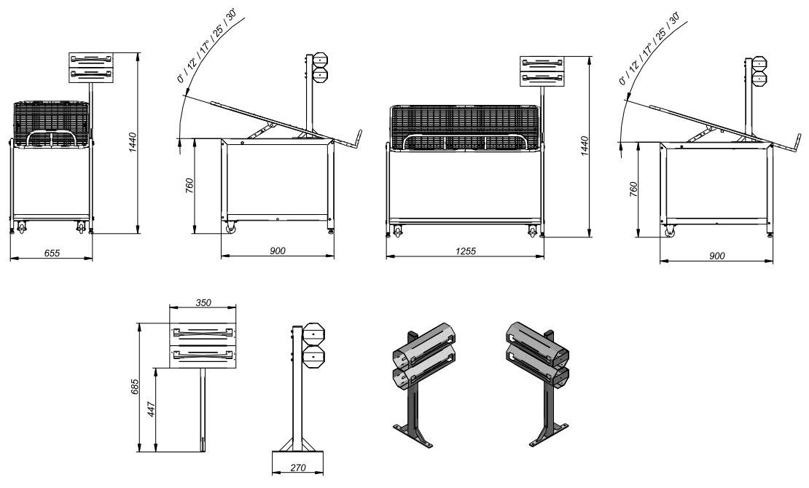

Велопарковка
 | Перейти в содержание | АО Контакт
 |  | 424026, Республика Марий Эл
 |  | г. Йошкар-Ола, ул. К.Маркса 133.
www.mariholod.com |  | тел. (8362) 68-86-87, 64-14-46, факс 45-10-64
 |  | e-mail: tnp@zavod-kontakt.ru
ВЕЛОПАРКОВКА |  | Длина, мм | Глубина, мм | Высота, мм | Цена свободная розничная без НДС (22%) с 1.01.2026 | Цена свободная розничная с НДС (22%) с 1.01.2026
Материал изготовления - конструкционная сталь с полимерно-порошковым покрытием, стойким к атмосферным условиям цвет RAL 9006. Каркас: труба диам. 48 мм, соединительный профиль 50х25 мм, пластины с лазерной просечкой. | 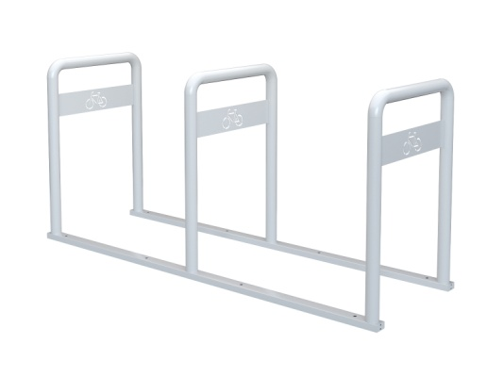
 | Велопарковка представляет собой сварную конструкцию с отверстиями в раме для крепления к земле. Количество велопарковочных мест - 6. Расстояние между секциями велопарковки 770 мм. Масса - 19,5 кг. В комплект поставки входят анкерные болты (для крепления велопарковки) - 8 шт.
694154.003 | Велопарковка на 6 мест | 1700 | 550 | 800 | 11629.84 | 14188.40

 | стандартные позиции , по которым поддерживаются складские запасы
 | остальные позиции изготавливаются под заказ в течение 10 банковских дней

